表2-3
図1-1 医療施設数の年次推移
 |  |  |  |  |  |  | 各年10月1日現在
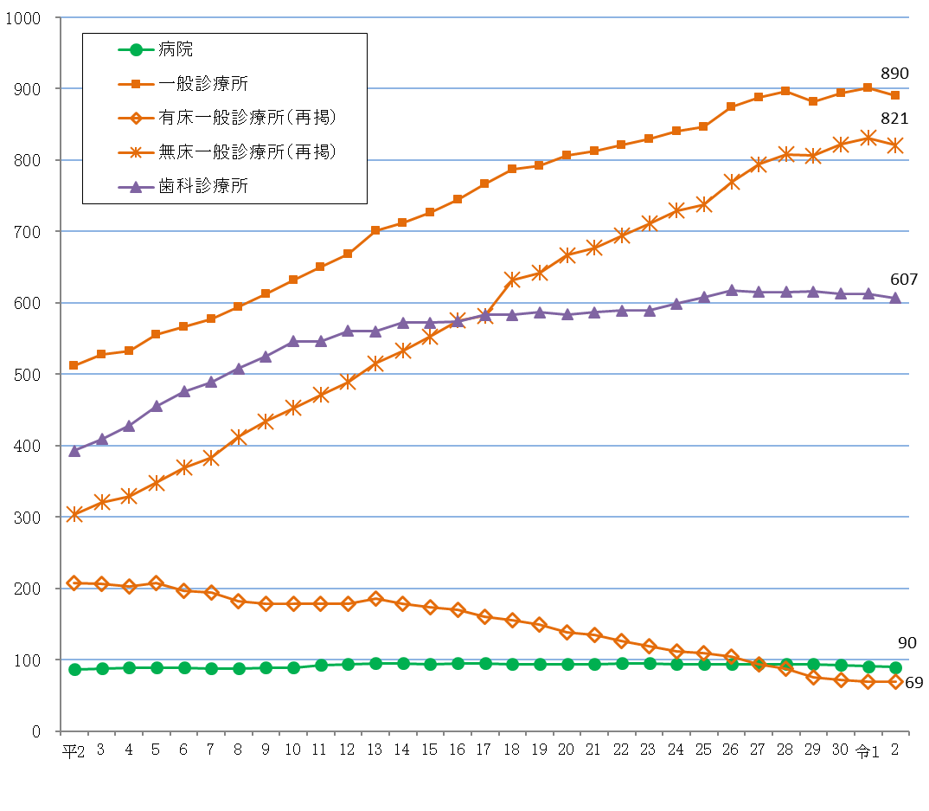

表２ 施設の種類別にみた施設数の動態状況
 |  |  |  |  |  |  |  | （令和元年10月～令和２年9月）
 | 令和元年 10月１日 現在 | 増減数 |  |  |  |  |  | 令和２年 10月１日 現在
 |  |  | 増 |  | 減 |  | 種別等 の変更
 |  |  | 開設 | 再開 | 廃止 | 休止
総数 | 1,605 | △ 18 | 67 | 4 | 77 | 12 | - | 1,587
病院 | 91 | △ 1 | 4 | - | 4 | 1 | - | 90
精神科病院 | 13 | - | - | - | - | - | - | 13
一 般 病 院 | 78 | △ 1 | 4 | - | 4 | 1 | - | 77
一般診療所 | 901 | △ 11 | 47 | 4 | 52 | 10 | - | 890
歯科診療所 | 613 | △ 6 | 16 | - | 21 | 1 | - | 607

表３ 人口10万対施設数
 |  |  |  |  |  |  |  | 令和２年10月１日現在
 |  |  | 病院 |  |  | 一般 診療所 |  | 歯科 診療所
 |  |  |  | 精神科病院 | 一般病院 |  | 有床
施設の種類別施設数 | 全国 |  | 8,238 | 1,059 | 7,179 | 102,612 | 6,303 | 67,874
 | 沖縄県 |  | 90 | 13 | 77 | 890 | 69 | 607
人口10万対施設数 | 全国 |  | 6.5 | 0.8 | 5.7 | 81.3 | 5.0 | 53.8
 | 沖縄県 |  | 6.1 | 0.9 | 5.2 | 60.6 | 4.7 | 41.4

表4
(2) 開設者別にみた施設数
施設数を開設者別にみると、病院は「医療法人」が65施設（病院総数の72.2％）と最も多く、次いで「公的医療機関」が9施設(同10.0%)となっている。一般診療所は「医療法人」が387施設（一般診療所総数の43.5%）と最も多く、次いで「個人」が344施設（同38.7％）となっている。歯科診療所は「個人」が462施設（歯科診療所総数の76.1%）と最も多くなっている。 前年と比べると、病院は「医療法人」が１施設減少した。一般診療所は「国」が１施設、「公的医療機関」が１施設、「その他」が４施設増加したが、「医療法人」が３施設、「個人」が14施設減少した。歯科診療所は「医療法人」が３施設増加したが、「個人」が９施設減少している。（表4）

 | 1 | 1 | 1 | 1 | 1
表4 開設者別にみた施設数
 |  |  |  |  |  |  |  | 各年10月1日現在
 |  | 施設数 |  |  |  | 対前年 |  | 構成割合(%)
 |  | 平成29年 | 平成30年 | 令和元年 | 令和２年 | 増減数 | 増減率(%) | 令和元年 | 令和２年
病院 |  | 94 | 93 | 91 | 90 | △ 1 | △ 1.1 | 100.0 | 100.0
 | 国 | 6 | 6 | 6 | 6 | - | - | 6.6 | 6.7
 | 公的医療機関 | 9 | 9 | 9 | 9 | - | - | 9.9 | 10.0
 | 社会保険関係団体 | - | - | - | - | - | ・ | - | -
 | 医療法人 | 67 | 67 | 66 | 65 | △ 1 | △ 1.5 | 72.5 | 72.2
 | 個人 | 1 | - | - | - | - | ・ | - | -
 | その他 | 11 | 11 | 10 | 10 | - | - | 11.0 | 11.1
一般診療所 |  | 882 | 894 | 901 | 890 | △ 11 | △ 1.2 | 100.0 | 100.0
 | 国 | 10 | 10 | 10 | 11 | 1 | 10.0 | 1.1 | 1.2
 | 公的医療機関 | 33 | 33 | 33 | 34 | 1 | 3.0 | 3.7 | 3.8
 | 社会保険関係団体 | 6 | 6 | 6 | 6 | - | - | 0.7 | 0.7
 | 医療法人 | 381 | 385 | 390 | 387 | △ 3 | △ 0.8 | 43.3 | 43.5
 | 個人 | 354 | 358 | 358 | 344 | △ 14 | △ 3.9 | 39.7 | 38.7
 | その他 | 98 | 102 | 104 | 108 | 4 | 3.8 | 11.5 | 12.1
歯科診療所 |  | 616 | 613 | 613 | 607 | △ 6 | △ 1.0 | 100.0 | 100.0
 | 国 | - | - | - | - | - | ・ | - | -
 | 公的医療機関 | 11 | 10 | 12 | 12 | - | - | 2.0 | 2.0
 | 社会保険関係団体 | - | - | - | - | - | ・ | - | -
 | 医療法人 | 118 | 125 | 129 | 132 | 3 | 2.3 | 21.0 | 21.7
 | 個人 | 485 | 476 | 471 | 462 | △ 9 | △ 1.9 | 76.8 | 76.1
 | その他 | 2 | 2 | 1 | 1 | - | - | 0.2 | 0.2

表8
図1-2 病床の種類別にみた病床数の年次推移
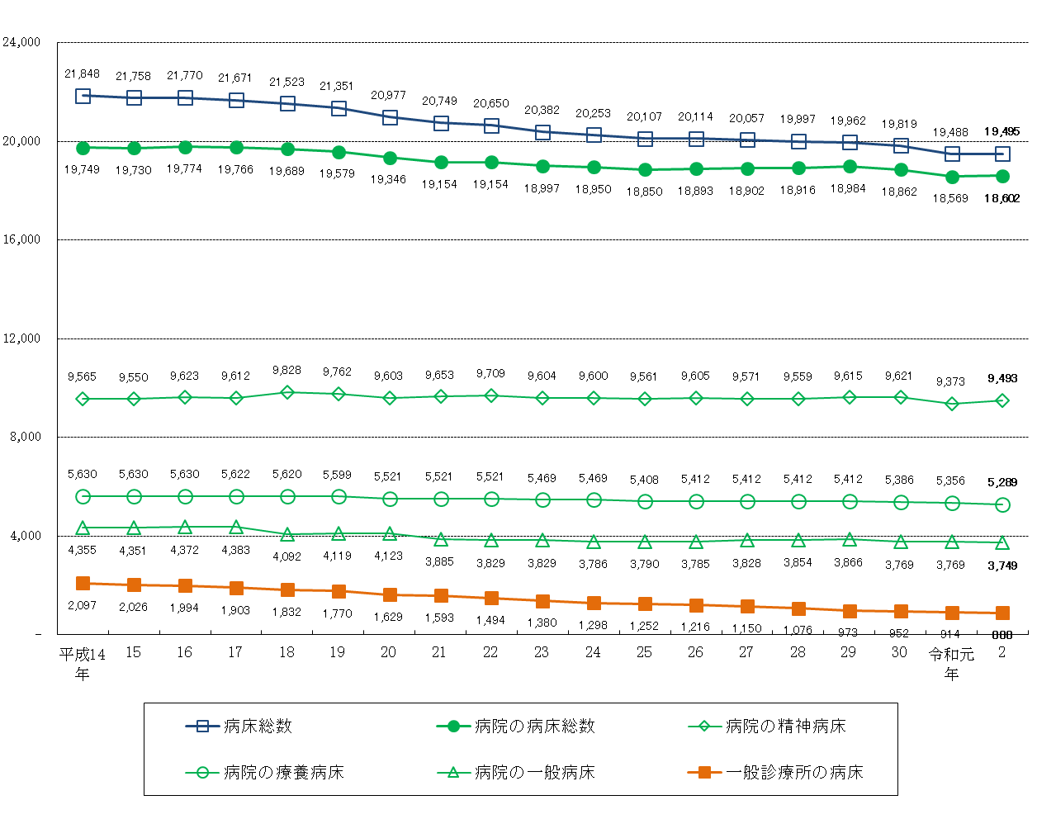

表8 病床の種類別に見た病床数の年次推移
 |  |  |  |  |  |  |  |  |  |  |  |  |  |  |  |  | 各年10月１日現在
 |  | 平成14年 | 15 | 16 | 17 | 18 | 19 | 20 | 21 | 22 | 23 | 24 | 25 | 26 | 27 | 28 | 29 | 30 | 令和元年 | 2
病床総数 |  | 21,848 | 21,758 | 21,770 | 21,671 | 21,523 | 21,351 | 20,977 | 20,749 | 20,650 | 20,382 | 20,253 | 20,107 | 20,114 | 20,057 | 19,997 | 19,962 | 19,819 | 19,488 | 19,495
病院 |  | 19,749 | 19,730 | 19,774 | 19,766 | 19,689 | 19,579 | 19,346 | 19,154 | 19,154 | 18,997 | 18,950 | 18,850 | 18,893 | 18,902 | 18,916 | 18,984 | 18,862 | 18,569 | 18,602
 | 精神病床 | 5,630 | 5,630 | 5,630 | 5,622 | 5,620 | 5,599 | 5,521 | 5,521 | 5,521 | 5,469 | 5,469 | 5,408 | 5,412 | 5,412 | 5,412 | 5,412 | 5,386 | 5,356 | 5,289
 | 感染症病床 | 18 | 18 | 18 | 18 | 18 | 18 | 18 | 24 | 24 | 24 | 24 | 24 | 24 | 24 | 24 | 24 | 24 | 24 | 24
 | 結核病床 | 181 | 181 | 131 | 131 | 131 | 81 | 81 | 71 | 71 | 71 | 71 | 67 | 67 | 67 | 67 | 67 | 62 | 47 | 47
 | 療養病床 | 4,355 | 4,351 | 4,372 | 4,383 | 4,092 | 4,119 | 4,123 | 3,885 | 3,829 | 3,829 | 3,786 | 3,790 | 3,785 | 3,828 | 3,854 | 3,866 | 3,769 | 3,769 | 3,749
 | 一般病床 | 9,565 | 9,550 | 9,623 | 9,612 | 9,828 | 9,762 | 9,603 | 9,653 | 9,709 | 9,604 | 9,600 | 9,561 | 9,605 | 9,571 | 9,559 | 9,615 | 9,621 | 9,373 | 9,493
一般診療所 |  | 2,097 | 2,026 | 1,994 | 1,903 | 1,832 | 1,770 | 1,629 | 1,593 | 1,494 | 1,380 | 1,298 | 1,252 | 1,216 | 1,150 | 1,076 | 973 | 952 | 914 | 888
 | (再掲)療養病床 | 282 | 274 | 273 | 287 | 267 | 267 | 263 | 263 | 229 | 208 | 176 | 176 | 168 | 168 | 161 | 116 | 112 | 83 | 77
歯科診療所 |  | 2 | 2 | 2 | 2 | 2 | 2 | 2 | 2 | 2 | 5 | 5 | 5 | 5 | 5 | 5 | 5 | 5 | 5 | 5

